Fonctionnalités
Grille de correction LOG2990

Fonctionnalités

Sprint 1
Numéro de révision (SHA)
Fonctionnalité | Note | Testé | Poids | Note finale | Correcteur | Commentaires
1.1 Point d'entrée de l'application | 1 | 1 | 5 | 5 | Sami
1.2 Initialisation d'une nouvelle partie (mode solo) | 1 | 1 | 5 | 5 | Sami
1.3 Mode de jeu classique - Joueur Virtuel débutant | 1 | 1 | 18 | 18 | Augustin | Un très bon agent pour un début. Félicitations
1.4 Validation locale des mots | 1 | 1 | 16 | 16 | Augustin
1.5 Vue de jeu | 1 | 1 | 10 | 10 | Sami
1.6 Boite de communication | 1 | 1 | 8 | 8 | Sami
1.7 Placer des lettres (commande seulement) | 1 | 1 | 12 | 12 | Augustin
1. Échanger des lettres (commande seulement) | 1 | 1 | 10 | 10 | Sami
1.9 Passer son tour | 1 | 1 | 4 | 4 | Sami
1.10 Fin de partie | 1 | 1 | 6 | 6 | Augustin
1.11 Commandes débug | 1 | 1 | 6 | 6 | Sami
Note finale pour le sprint |  |  | 100 | 96.25%
Crash |  |  | -15% | 0.25 | Augustin | Les modules sont mal configurés pour les tests causant des erreurs de type 'xxx' is not a known element; Vos tests sont très lents pour un sprint1. Dans action-validator par exemple vous utilisez de vrais services au lieu des Mocks. Rappelez vous : Quand je suis dans un service par exemple, je ne veux tester que ce service et non ces dépendances.
Erreur de build |  |  | -20%
Sprint 2
Numéro de révision (SHA)
Fonctionnalité | Note | Testé | Poids | Note finale | Correcteur | Commentaires
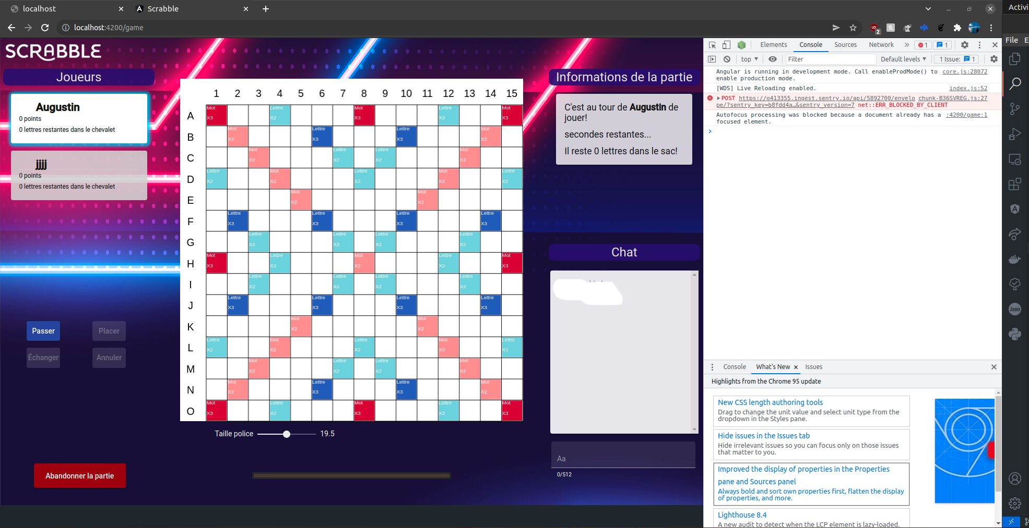
2.1 Mode multijoueur | 0.95 | 1 | 24 | 22.8 | Augustin & Sami | Bug : Pas de lettres (Voir la capture ci-contre)
2.2 Clavarder | 1 | 1 | 8 | 8 | Augustin & Sami
2.3 Validation des mots sur le serveur | 1 | 1 | 10 | 10 | Augustin & Sami | Très bel effort de votre part de déplacer la logique dans le serveur
2.4 Paramètres de partie (minuterie et mode aléatoire) | 1 | 1 | 8 | 8 | Augustin & Sami
2.5 Initialisation d'une nouvelle partie (mode multijoueur) | 1 | 1 | 10 | 10 | Augustin & Sami
2.6 Placer des lettres | 0.9 | 1 | 12 | 10.8 | Augustin & Sami | On ne devrait pas être sensible à la direction quand on place un seul caractère.
2.7 Échanger des lettres | 1 | 1 | 10 | 10 | Augustin & Sami
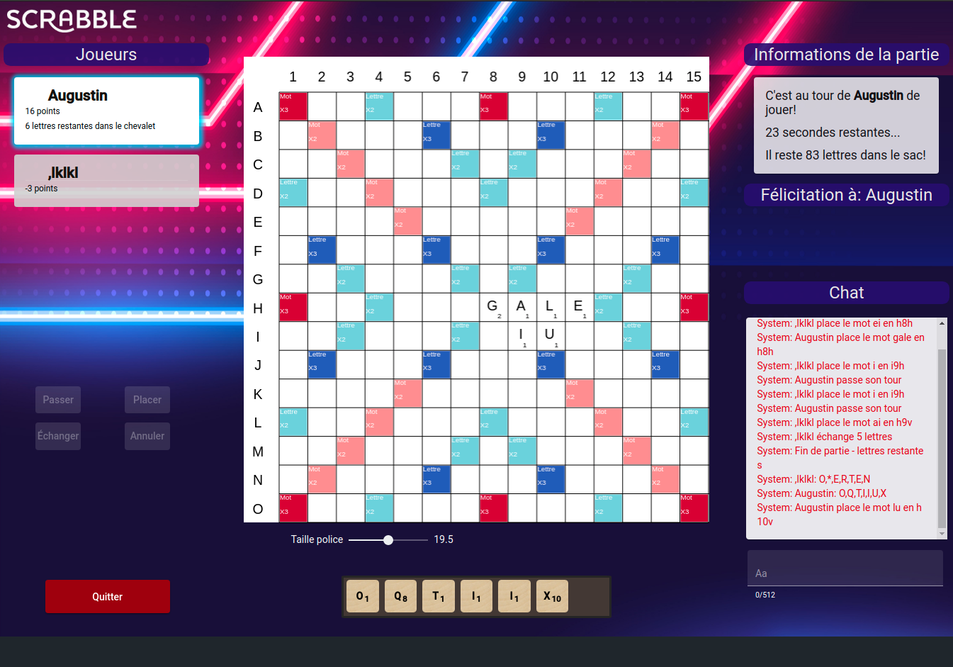
2.8 Abandonner une partie | 0.8 | 1 | 4 | 3.2 | Augustin & Sami | Après l'abandon d'une partie, le joueur gagnant peut toujours placer des lettres
2.9 Manipuler les lettres du chevalet | 1 | 1 | 10 | 10
2.10 Commande réserve | 1 | 1 | 4 | 4
Note finale pour le sprint |  |  | 100 | 96.80%
Crash |  |  | -15%
Ne build pas |  |  | -20%
Anciennes fonctionnalités brisées |  |  | -5%
Sprint 3
Numéro de révision (SHA)
Fonctionnalité | Note | Testé | Poids | Note finale | Correcteur | Commentaires
3.1 Meilleurs scores | 0 | 0 | 14 | 0
3.2 Mode admin | 0 | 0 | 10 | 0
3.3. Joueur virtuel expert | 0 | 0 | 12 | 0
3.4 Mode LOG2990 - Objectifs publics | 0 | 0 | 18 | 0
3.5 Mode LOG2990 - Objectifs privés | 0 | 0 | 16 | 0
3.6 Placement aléatoire dans une partie | 0 | 0 | 6 | 0
3.7 Téléverser un nouveau dictionnaire | 0 | 0 | 6 | 0
3.8 Paramètres de partie (dictionnaire) | 0 | 0 | 6 | 0
3.9 Abandonner une partie multijoueur | 0 | 0 | 8 | 0
3.10 Commande aide | 0 | 0 | 4 | 0
Note finale pour le sprint |  |  | 100 | 0.00%
Crash |  |  | -15%
Ne build pas |  |  | -20%
Anciennes fonctionnalités brisées |  |  | -5%

